Hoja1
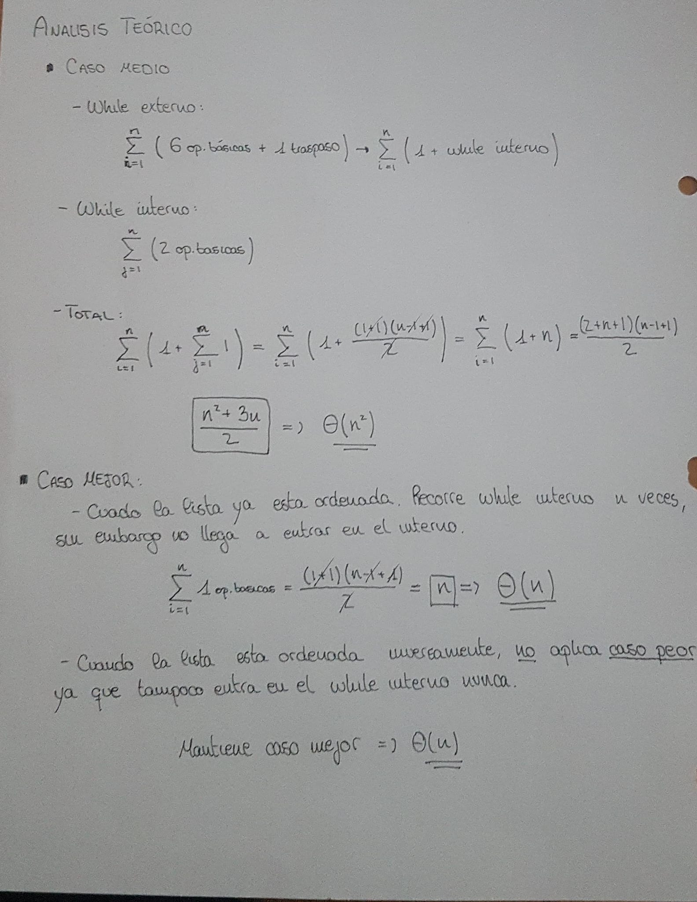
#include <stdio.h>
#include <stdlib.h> | NUMERO |  | TIEMPO
#include "insercion.h" |  | 10 |  | 0
#include "listas/lista.h" |  | 20 |  | 0
 |  | 40 |  | 0
// Ordenacion por insercion directa |  | 80 |  | 0
int insercion(Lista *l) |  | 100 |  | 0
{ |  | 300 |  | 0
Lista lista_aux; |  | 600 |  | 0.0002
int x, p, q, ultimo; |  | 2500 |  | 0.03548
tipoPosicion inicio, p_ref, q_ref, ultimo_ref; |  | 5000 |  | 0.1554
 |  | 10000 |  | 0.46813
inicio = siguiente(primero(l), l); |  | 20000 |  | 1.965
 |  | 80000 |  | 40.222
// CREAR LISTA AUXILIAR
if (creaVacia(&lista_aux) != 0)
{
return -1;
}
anula(&lista_aux);

if (vacia(l) != 0)
{
destruye(&lista_aux);
return -1;
}
// DIVIDIR LA LISTA EN DOS
if (dividirLista(l, inicio, &lista_aux))
{
destruye(&lista_aux);
return -1;
}

while (fin(&lista_aux) != primero(&lista_aux))
{
q_ref= primero(&lista_aux);
q = recupera(q_ref, &lista_aux);
p_ref = primero(l);
p = recupera(p_ref, &lista_aux);
ultimo_ref = fin(l);
ultimo=recuperaUltimo(l);

if (ultimo < q)
{
traspasarNodo(q_ref, &lista_aux, ultimo_ref, l); // traspasamos el ultimo elemento a la lista 1
}
else
{
while (p < q && siguiente(p_ref, l) != NULL)
{
p_ref = siguiente(p_ref, l);
p = recupera(p_ref, l);
}
traspasarNodo(q_ref, &lista_aux, p_ref, l);
}

}
anula(&lista_aux);
destruye(&lista_aux);
return 0;
}

